Hoja 1
Parcial Resuelto 2018 1C Tema 1
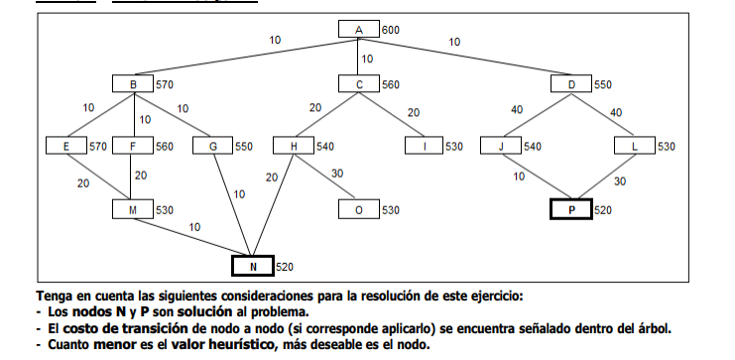

1) | Nodo actual | A
 | Es solucion | X
 | Nodos abiertos | D(560), C(570), B(580)
 | Nodos cerrados | A
2) | Nodo actual | D
 | Es solucion | X
 | Nodos abiertos | C(570), B(580), L(580), J(590)
 | Nodos cerrados | A, D
3) | Nodo actual | C
 | Es solucion | X
 | Nodos abiertos | I(560), H(570), B(580), L(580), J(590)
 | Nodos cerrados | A,D,C
4) | Nodo actual | I
 | Es solucion | x
 | Nodos abiertos | H(570), B(580), L(580), J(590)
 | Nodos cerrados | A,D,C, I
5) | Nodo actual | H
 | Es solucion | x
 | Nodos abiertos | N(570), B(580), L(580), J(590)
 | Nodos cerrados | A,D,C,I,H

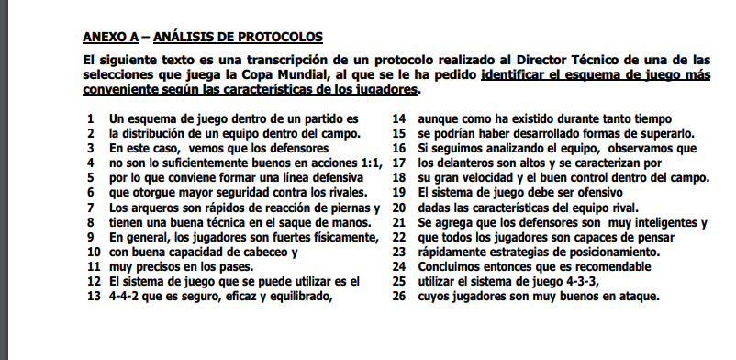

 |  |  |  |  |  |  |  |  | Distribucion de un equipo dentro del campo
 |  |  | Esquema de Juego
 |  |  | Dentro de un partido
 |  |  | Defensores |  |  |  |  | Defensor -> Accion
 |  |  | Accion | Tipo | 1:1
 |  |  |  | Calidad | No suficientemente bueno

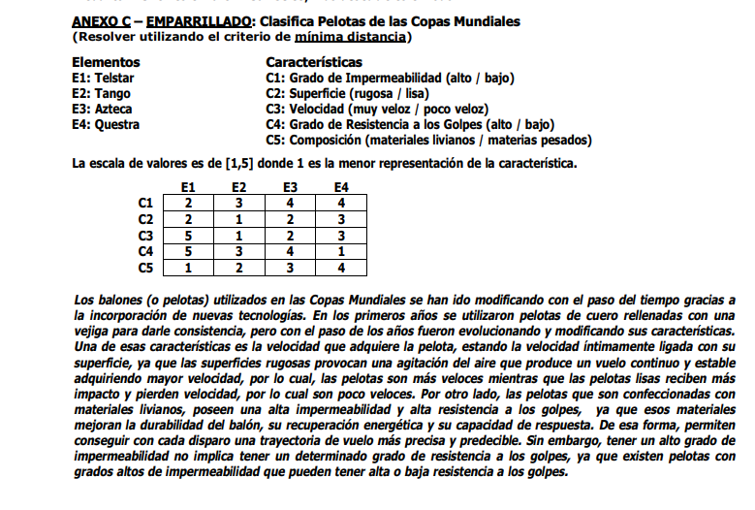

 |  |  |  |  |  |  |  |  |  | E1 | E2 | E3 | E4 |  |  | E1: Telstar | C1: Grado de impermeabilidad ( Alto/ Bajo)
 |  |  |  |  |  |  |  |  | C1 | 2 | 3 | 4 | 4 |  |  | E2: Tango | C2: Superficie (Rugosa / Lisa)
 |  |  |  |  |  |  |  |  | C2 | 2 | 1 | 2 | 3 |  |  | E3: Azteca | C3: Velocidad ( Muy Veloz / Poco veloz)
 |  |  |  |  |  |  |  |  | C3 | 5 | 1 | 2 | 3 |  |  | E4: Questra | C4: Grado de resistencia a los golpes (Alto / Bajo
 |  |  |  |  |  |  |  |  | C4 | 5 | 3 | 4 | 1 |  |  |  | C5: Composición (Materiales livianos / Materiales pesados)
 |  |  |  |  |  |  |  |  | C5 | 1 | 2 | 3 | 4

 |  |  |  |  |  |  |  |  |  | E1 | E2 | E3 | E4 |  |  | Mínima Distancia
 |  |  |  |  |  |  |  |  | E1 |  | 9 | 8 | 12
 |  |  |  |  |  |  |  |  | E2 |  |  | 5 | 9
 |  |  |  |  |  |  |  |  | E3 |  |  |  | 6
 |  |  |  |  |  |  |  |  | E4

 |  |  |  |  |  |  |  |  |  | (E2,E3) | E1 | E4
 |  |  |  |  |  |  |  |  | (E2,E3) |  | 8 | 6
 |  |  |  |  |  |  |  |  | E1 |  |  | 12
 |  |  |  |  |  |  |  |  | E4

 |  |  |  |  |  |  |  |  |  | [(E2,E3), E4)] | E1
 |  |  |  |  |  |  |  |  | [(E2,E3), E4)] |  | 8
 |  |  |  |  |  |  |  |  | E1 |  |  |  | 1 |  | 2 | 3 | 4 | 5
 |  |  |  |  |  |  |  |  |  |  |  |  | 5 |  | 4 | 3 | 2 | 1
 |  |  |  |  |  |  |  |  |  |  |  | OPUESTA
 |  |  |  |  | E1 | E2 | E3 | E4 |  |  | E1 | E2 | E3 |  | E4
 |  |  |  | C1 | 2 | 3 | 4 | 4 |  | C1 | 4 | 3 | 2 |  | 2
 |  |  |  | C2 | 2 | 1 | 2 | 3 |  | C2 | 4 | 5 | 4 |  | 3
 |  |  |  | C3 | 5 | 1 | 2 | 3 |  | C3 | 1 | 5 | 4 |  | 3
 |  |  |  | C4 | 5 | 3 | 4 | 1 |  | C4 | 1 | 3 | 2 |  | 5
 |  |  |  | C5 | 1 | 2 | 3 | 4 |  | C5 | 5 | 4 | 3 |  | 2

 |  |  |  |  |  |  |  |  |  | C1 | C2 | C3 | C4 |  | C5 |  | D1: Ambos valores de tabla original
 |  |  |  |  |  |  |  |  | C1 |  | 5 | 8 | 6 |  | 3 |  | D2: Un valor de tabla original y otro de tabla opuesta
 |  |  |  |  |  |  |  |  | C2 | 5 |  | 3 | 9 |  | 4
 |  |  |  |  |  |  |  |  | C3 | 4 | 7 |  | 6 |  | 7
 |  |  |  |  |  |  |  |  | C4 | 4 | 4 | 8 |  |  | 9
 |  |  |  |  |  |  |  |  | C5 | 7 | 8 | 5 | 3

 |  |  |  |  |  |  |  |  |  | C1 | C2 | C3 | C4 |  | C5
 |  |  |  |  |  |  |  |  | C1 |  | 5 | 4 | 4 |  | 3 |  | Minimo entre (Ci,Cj) y (Cj,Ci)
 |  |  |  |  |  |  |  |  | C2 |  |  | 3 | 4 |  | 4
 |  |  |  |  |  |  |  |  | C3 |  |  |  | 6 |  | 5
 |  |  |  |  |  |  |  |  | C4 |  |  |  |  |  | 3
 |  |  |  |  |  |  |  |  | C5

 |  |  |  |  |  |  |  |  |  | {C1,C4,C5} | {C2,C3}
 |  |  |  |  |  |  |  |  | {C1,C4,C5} |  | 3
 |  |  |  |  |  |  |  |  | {C2,C3}

 |  |  | E1: Telstar | C1: Grado de impermeabilidad ( Alto/ Bajo)
 |  |  | E2: Tango | C2: Superficie (Rugosa / Lisa)
 |  |  | E3: Azteca | C3: Velocidad ( Muy Veloz / Poco veloz)
 |  |  | E4: Questra | C4: Grado de resistencia a los golpes (Alto / Bajo
 |  |  |  | C5: Composición (Materiales livianos / Materiales pesados)

 |  |  |  |  |  |  | Rugosa | --> | Muy Veloz
 |  |  |  |  |  |  | Lisa | --> | Poco Veloz

 |  |  |  |  |  |  | livianos | --> | Alta
 |  |  |  |  |  |  | pesados |  | bajo

 |  |  |  |  |  |  |  |  |  |  |  | A

 | 5) | Ba ^ Qa --> Sa ^ Ca
 | 6) | Aa ^ Pa -> Ta ^ (-Ra)
 | 7) | Ca v Ga --> Aa
 | 8) | Pa ^ Qa | a restringida
 | 9) | Aa v Ba v Ca | SUP
 | 10) | Aa | 10') Ba | 10'') Ca
 | 11) |  |  | Ca v Ga
 | 12) |  |  | Aa

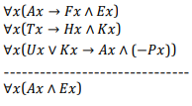

 | 4) | Aa -> Fa ^ Ea |  |  |  | 4) | Aa -> Fa ^ Ea
 | 5) | Ta -> Ha ^ Ka |  |  |  | 5) | Ta -> Ha ^ Ka
 | 6) | Ua v Ka -> Aa ^ (-Pa)) |  |  |  | 6) | Ua v Ka -> Aa ^ (-Pa))
 | 7) | Ua ^ Ta |  |  |  | 7) | Ua v Ta
 | 8) | Ta | 7 - Eliminar Conjunción |  |  | 8) | Ua | Ta
 | 10) | Ua | 7-Eliminar conjuncion |  |  |  | Ua v Ka | Ha ^ Ka
 | 11) | Ua v Ka | ID, 10 |  |  |  |  | Ka
 | 12) | Aa ^ (-Pa) |  |  |  |  |  | Ka v Ua
 | 13) | Aa |  |  |  | 9) | Aa ^ (-Pa)
 | 14) | Fa ^ Ea |  |  |  | 10) | Aa
 | 15) | Ea |  |  |  | 11) | Fa ^ Ea
 | 16) | Aa ^ Ea |  |  |  | 12) | Ea
 |  |  |  |  |  | 13) | Aa ^ Ea
 |  |  |  |  |  | 14)

 |  | [Bx ^ C(x,y) ^ My --> A(x,z) ^ Rz ^ O(z,w) ^ Tw ^ Pw]

 |  |  |  | E1 | E2 | E3 | E4 |  | 3 | 1 | 3 | 1
 |  |  | C1 | 5 | 3 | 1 | 2
 |  |  | C2 | 1 | 4 | 1 | 2
 |  |  | C3 | 2 | 3 | 3 | 3
 |  |  | C4 | 5 | 4 | 4 | 4
 |  |  | C5 | 4 | 1 | 5 | 3 |  |  | C1 | C2 | C3 | C4 |  | C5
 |  |  |  |  |  |  |  |  | C1 |  | 5 | 6 | 6 |  | 8
 |  |  |  |  |  |  |  |  | C2 | 7 |  | 5 | 9 |  | 11
 |  |  |  |  |  |  |  |  | C3 | 4 | 7 |  | 6 |  | 6
 |  |  | 1 | 2 | 3 | 4 | 5 |  | C4 | 6 | 3 | 6 |  |  | 6
 |  |  | 5 | 4 | 3 | 2 | 1 |  | C5 | 6 | 3 | 4 | 8

 |  |  |  | E1 | E2 | E3 | E4
 |  |  | C1 | 1 | 3 | 5 | 4 |  |  | C1 | C2 | C3 | C4 |  | C5
 |  |  | C2 | 5 | 2 | 5 | 4 |  | C1 |  | 5 | 4 | 6 |  | 6
 |  |  | C3 | 4 | 3 | 3 | 3 |  | C2 |  |  | 5 | 3 |  | 3
 |  |  | C4 | 1 | 2 | 2 | 2 |  | C3 |  |  |  | 6 |  | 4
 |  |  | C5 | 2 | 5 | 1 | 3 |  | C4 |  |  |  |  |  | 6
 |  |  |  |  |  |  |  |  | C5

C2 C4 C5 C1 C3
 |  |  |  | 0 | 1 | 4 | 2
 |  |  |  |  |  |  |  |  | {C2,C4,C5}, {C1}, {C3}
 |  |  |  |  |  |  |  |  |  | C2,C4,C5 | C1 | C3
 |  |  |  |  |  |  |  |  | C2,C4,C5 |  | 5 | 4
 |  |  |  |  |  |  |  |  | C1 |  |  | 4
 |  |  |  |  |  |  |  |  | C3

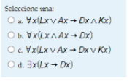

 |  |  | Oa v Za --> Ta v Na
 |  |  | Na ^ La --> Ta ^ Ba
 |  |  | Oa ^ Pa ^ La
 |  |  | Ta ^ Pa ^ Da

 |  |  | 1 | Oa v Za --> Ta v Na
 |  |  | 2 | Na ^ La --> Ta ^ Ba
 |  |  | 3 | Oa ^ Pa ^ La
 |  |  | 4 | Oa |  | 3, EC
 |  |  | 5 | Oa v Za |  | 4, ID
 |  |  | 6 | Ta v Na |  | 1,5, MP
 |  |  | 7 | Ta | Na
 |  |  | 8 |  | Na ^ La | 3, EC, 7 IC
 |  |  | 9 |  | Ta ^ Ba | 2, MP
 |  |  | 10 |  | Ta | 9, EC
 |  |  | 11 | Ta
 |  |  | 12 | La | 3, EC
 |  |  | 13 | Da | D(enunciado)
 |  |  | 14 | Ta ^ Pa ^ Da | 2003-12-11 | IC

 | Parcial 2019 1C

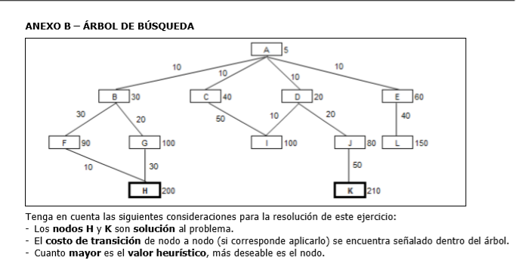

 |  |  |  |  |  | BEAM SEARCH N=2

 | 1) | Nodo actual | A |  | 1) | Nodo actual | A
 |  | Es solucion | X |  |  | Es solucion | X
 |  | Nodos abiertos | E(50), C(30), B(20), D(10) |  |  | Nodos abiertos | E(60), C(50)
 |  | Nodos cerrados | A |  |  | Nodos cerrados | A
 | 2) | Nodo actual | E |  | 2) | Nodo actual | E
 |  | Es solucion | X |  |  | Es solucion | X
 |  | Nodos abiertos | L(100), C(30), B(20), D(10) |  |  | Nodos abiertos | L(150), C(50)
 |  | Nodos cerrados | A,E |  |  | Nodos cerrados | A,E
 | 3) | Nodo actual | L |  | 3) | Nodo actual | L
 |  | Es solucion | X |  |  | Es solucion | X
 |  | Nodos abiertos | C(30), B(20), D(10) |  |  | Nodos abiertos | C(50)
 |  | Nodos cerrados | A,E,L |  |  | Nodos cerrados | A,E,L
 | 4) | Nodo actual | C |  | 4) | Nodo actual | C
 |  | Es solucion | X |  |  | Es solucion | X
 |  | Nodos abiertos | I(40),B(20),D(10) |  |  | Nodos abiertos | I(100)
 |  | Nodos cerrados | A,E,L,C |  |  | Nodos cerrados | A,E,L,C
 | 5) | Nodo actual | I |  | 5) | Nodo actual | I
 |  | Es solucion | X |  |  | Es solucion | X
 |  | Nodos abiertos | B(20),D(10) |  |  | Nodos abiertos
 |  | Nodos cerrados | A,E,L,C,I |  |  | Nodos cerrados | A,E,L,C,I
 | 6) | Nodo actual | B
 |  | Es solucion | X
 |  | Nodos abiertos | G(70), F(50),D(10)
 |  | Nodos cerrados | A,E,L,C,I,B
 | 7) | Nodo actual | G
 |  | Es solucion | X
 |  | Nodos abiertos | H(140), F(50),D(10)
 |  | Nodos cerrados | A,E,L,C,I,G
 | 8) | Nodo actual | H
 |  | Es solucion | SI
 |  | Nodos abiertos | F(50),D(10)
 |  | Nodos cerrados | A,E,L,C,I,G,h

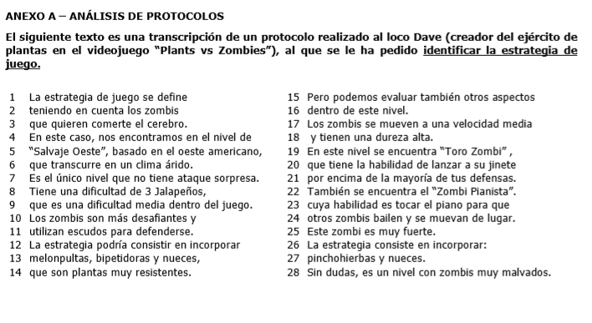

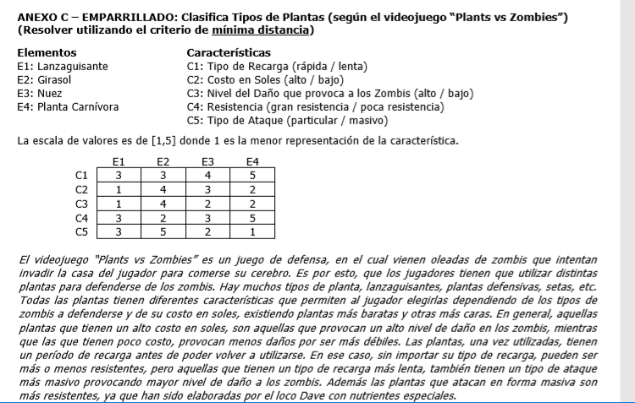

 |  |  |  |  | E1 | E2 | E3 | E4 |  |  | C1 | C2 | C3 | C4 | C5
 |  |  |  | C1 | 3 | 3 | 4 | 5 |  | C1 |  | 7 | 8 | 2 | 8
 |  |  |  | C2 | 1 | 4 | 3 | 2 |  | C2 | 5 |  | 1 | 7 | 5
 |  |  |  | C3 | 1 | 4 | 2 | 2 |  | C3 | 4 | 9 |  | 8 | 4
 |  |  |  | C4 | 3 | 2 | 3 | 5 |  | C4 | 6 | 3 | 4 |  | 8
 |  |  |  | C5 | 3 | 5 | 2 | 1 |  | C5 | 2 | 9 | 7 | 2

 |  |  |  | 1 | 2 | 3 | 4 | 5
 |  |  |  | 5 | 4 | 3 | 2 | 1 |  |  | C1 | C2 | C3 | C4 | C5
 |  |  |  |  |  |  |  |  |  | C1 |  | 5 | 4 | 2 | 2
 |  |  |  |  | E1 | E2 | E3 | E4 |  | C2 |  |  | 1 | 3 | 3
 |  |  |  | C1 | 3 | 3 | 2 | 1 |  | C3 |  |  |  | 4 | 4
 |  |  |  | C2 | 5 | 2 | 3 | 4 |  | C4 |  |  |  |  | 2
 |  |  |  | C3 | 5 | 2 | 4 | 4 |  | C5
 |  |  |  | C4 | 3 | 4 | 3 | 1
 |  |  |  | C5 | 3 | 1 | 4 | 5 |  |  | (C2,C3) | C1 | C4 | C5
 |  |  |  |  |  |  |  |  |  | (C2,C3) |  | 4 | 3 | 3
 |  |  |  |  |  |  |  |  |  | C1 |  |  | 2 | 2
 |  |  |  |  |  |  |  |  |  | C4 |  |  |  | 2
 |  |  |  |  |  |  |  |  |  | C5

 |  |  |  |  |  |  |  |  |  |  | (C2,C3) | (C1,C4,C5)
 |  |  |  |  | ALTO | BAJO |  |  |  | (C2,C3)
 |  |  |  |  |  |  |  |  |  | (C1,C4,C5)
 |  |  |  |  | DAÑO ALTO | DAÑO BAJO

Rapida
Lenta
Grande
Poca

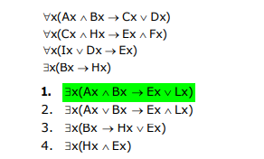
 |  |  |  |  | RAPIDA | -> | GRAN RESISTENCIA

 |  |  |  |  | LENTA |  | POCA RESISTENCIA

 | 1 | Aa ^ Ba --> Ca v Da
 | 2 | Ca ^ Ha --> Ea ^ Fa
 | 3 | Ia v Da --> Ea
 | 4 | Ba --> Ha
 | 5 | Aa ^ Ba | SUP | Supongo Ax ^ Bx
 | 6 | Ca v Da |  | Modus Ponens (1)
 | 7 | Ca | Da | Eliminar disyunción (6)
 | 8 | Ba | Da v Ia | Eliminación Conjuncion(5) / Introducción Disyunción (7')
 | 9 | Ha | Ea | Modus Ponens (4) / Modus Ponens (3)
 | 10 | Ca ^ Ha |  | Introducción Conjunción (7 y 9) /
 | 11 | Ea ^ Fa |  | Modus Ponens (2 y 10) /
 | 12 | Ea |  | Eliminación Conjunción (12) /
 | 13 | Ea |  | Eliminación Disyunción ( 9 y 12)
 | 14 | Ea v La |  | Introducción Disyuncion (13)
 | 15 | Aa ^ Ba --> Ea v La |  | Implicación (5 y 14)
 | 16 | Ex(Ax ^ Bx --> Ex v Lx) |  | Introducción del "Existe"

 |  | Zx ^ Q(x,y) ^ Cy --> N(x,z) ^ Sz | Zx ^ U(x,y) ^ Ey ^ F(x,z) ^ Pz

 | 2C2018 T2

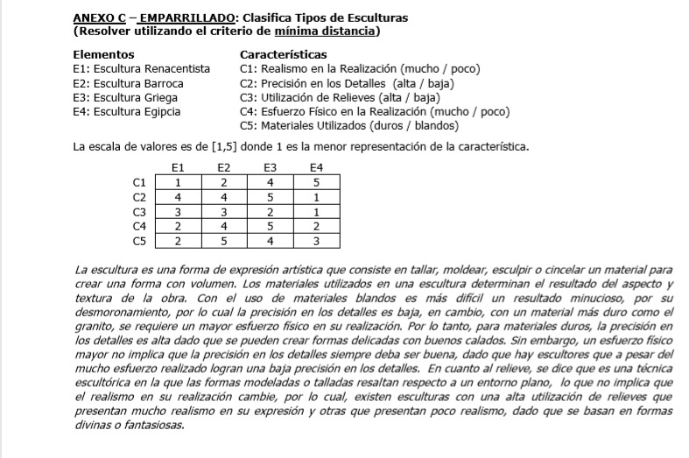

 |  |  |  |  |  |  |  |  |  |  | 0 | 1 | 1 | 1

 |  |  |  |  |  | E1 | E2 | E3 | E4
 |  |  |  |  | C1 | 1 | 2 | 4 | 5 |  |  | C1 | C2 | C3 | C4 | C5
 |  |  |  |  | C2 | 4 | 4 | 5 | 1 |  | C1 |  | 10 | 9 | 7 | 6
 |  |  |  |  | C3 | 3 | 3 | 2 | 1 |  | C2 | 4 |  | 5 | 3 | 6
 |  |  |  |  | C4 | 2 | 4 | 5 | 2 |  | C3 | 3 | 7 |  | 6 | 7
 |  |  |  |  | C5 | 2 | 5 | 4 | 3 |  | C4 | 7 | 9 | 6 |  | 3
 |  |  |  |  |  |  |  |  |  |  | C5 | 8 | 8 | 5 | 9
 |  |  |  |  | 1 | 2 | 3 | 4 | 5
 |  |  |  |  | 5 | 4 | 3 | 2 | 1
 |  |  |  |  |  |  |  |  |  |  |  | C1 | C2 | C3 | C4 | C5
 |  |  |  |  |  | E1 | E2 | E3 | E4 |  | C1 |  | 4 | 3 | 7 | 6
 |  |  |  |  | C1 | 5 | 4 | 2 | 1 |  | C2 |  |  | 5 | 3 | 6
 |  |  |  |  | C2 | 2 | 2 | 1 | 5 |  | C3 |  |  |  | 6 | 5
 |  |  |  |  | C3 | 3 | 3 | 4 | 5 |  | C4 |  |  |  |  | 3
 |  |  |  |  | C4 | 4 | 2 | 1 | 4 |  | C5
 |  |  |  |  | C5 | 4 | 1 | 2 | 3

 |  |  |  |  |  |  |  |  |  |  | (C1,C3), (C2,C4,C5)

 |  |  |  |  |  |  |  |  |  |  | (C1,C2), (C3,C5), C4 |  | --> | (C1,C2,C4), (C3,C5) |  | --> | TODO

 |  |  |  |  |  |  |  |  |  |  | ALTA |  | DUROS

 |  |  |  |  |  |  |  |  |  |  | BAJA |  | BLANDOS

 |  |  |  |  |  |  |  |  |  |  | MUCHO | <----------- | DUROS

 |  |  |  |  |  |  |  |  |  |  | POCO |  | BLANDOS

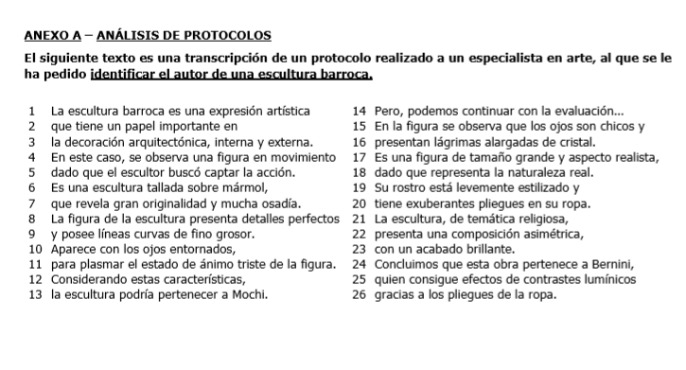

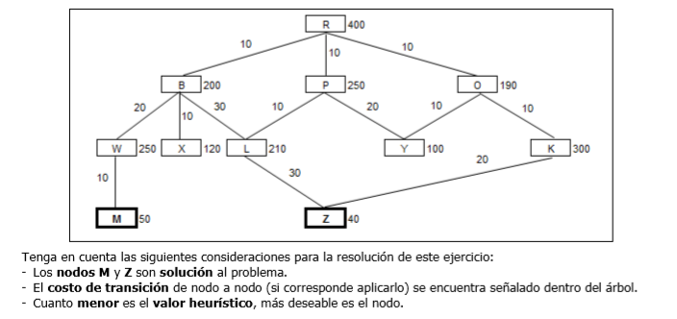

 |  |  |  |  |  |  |  |  | Beam search n=2 |  |  |  | A*
 |  |  |  |  |  |  |  | 1 | Nodo actual | R |  | 1 | Nodo actual | R
 |  |  |  |  |  |  |  |  | Es solucion | X |  |  | Es solucion | X
 |  |  |  |  |  |  |  |  | Nodos abiertos | O(190),B(200) |  |  | Nodos abiertos | O(200), B(210), P(260)
 |  |  |  |  |  |  |  |  | Nodos cerrados | R |  |  | Nodos cerrados | R
 |  |  |  |  |  |  |  | 2 | Nodo actual | O |  | 2 | Nodo actual | O
 |  |  |  |  |  |  |  |  | Es solucion | X |  |  | Es solucion | X
 |  |  |  |  |  |  |  |  | Nodos abiertos | Y(100), B(200) |  |  | Nodos abiertos | Y(120), B(210), P(260), K(320)
 |  |  |  |  |  |  |  |  | Nodos cerrados | R,O |  |  | Nodos cerrados | R,O
 |  |  |  |  |  |  |  | 3 | Nodo actual | Y |  | 3 | Nodo actual | Y
 |  |  |  |  |  |  |  |  | Es solucion | X |  |  | Es solucion | X
 |  |  |  |  |  |  |  |  | Nodos abiertos | B(200) |  |  | Nodos abiertos | B(210), P(260), K(320)
 |  |  |  |  |  |  |  |  | Nodos cerrados | R,O,Y |  |  | Nodos cerrados | R,O,Y
 |  |  |  |  |  |  |  | 4 | Nodo actual | B |  | 4 | Nodo actual | B
 |  |  |  |  |  |  |  |  | Es solucion | X |  |  | Es solucion | X
 |  |  |  |  |  |  |  |  | Nodos abiertos | X(120), L(210), |  |  | Nodos abiertos | X(140), L(250), P(260), W(280), K(320)
 |  |  |  |  |  |  |  |  | Nodos cerrados | R,O,Y,B |  |  | Nodos cerrados | R,O,Y,B
 |  |  |  |  |  |  |  | 5 | Nodo actual | X |  | 5 | Nodo actual | X
 |  |  |  |  |  |  |  |  | Es solucion | X |  |  | Es solucion | X
 |  |  |  |  |  |  |  |  | Nodos abiertos | L(210) |  |  | Nodos abiertos | L(250), P(260), W(280), K(320)
 |  |  |  |  |  |  |  |  | Nodos cerrados | R,O,Y,B,X |  |  | Nodos cerrados | R,O,Y,B,X
 |  |  |  |  |  |  |  | 6 | Nodo actual | L |  | 6 | Nodo actual | L
 |  |  |  |  |  |  |  |  | Es solucion | X |  |  | Es solucion | X
 |  |  |  |  |  |  |  |  | Nodos abiertos | Z(40) |  |  | Nodos abiertos | Z(110), P(260), W(280), K(320)
 |  |  |  |  |  |  |  |  | Nodos cerrados | R,O,Y,B,X,L |  |  | Nodos cerrados | R,O,Y,B,X,L
 |  |  |  |  |  |  |  | 7 | Nodo actual | Z |  | 7 | Nodo actual | Z
 |  |  |  |  |  |  |  |  | Es solucion | SI |  |  | Es solucion | SI
 |  |  |  |  |  |  |  |  | Nodos abiertos |  |  |  | Nodos abiertos | P(260), W(280), K(320)
 |  |  |  |  |  |  |  |  | Nodos cerrados | R,O,Y,B,X,L,Z |  |  | Nodos cerrados | R,O,Y,B,X,L,Z

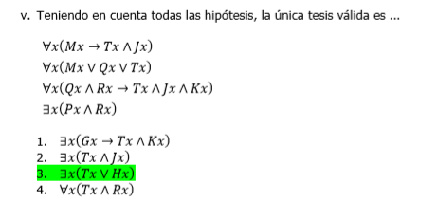

 |  |  |  | 1 | Ma --> Ta ^ Ja
 |  |  |  | 2 | Ma v Qa v Ta
 |  |  |  | 3 | Qa ^ Ra --> Ta ^ Ja ^ Ka
 |  |  |  | 4 | Pa ^ Ra
 |  |  |  | 5 | Ra |  |  | Eliminar conjuncion 4
 |  |  |  | 6 | Ma | Qa | Ta | Eliminar Disyunción 2
 |  |  |  | 7 | Ta ^ Ja | Qa ^ Ra |  | Eliminar Implicacion 6 / Introducción Conjunción 5 y 6'
 |  |  |  |  |  | Ta ^ Ja ^ Ka |  | Eliminación de la implicación 7'
 |  |  |  |  |  | Ta ^ Ja
 |  |  |  |  | Ta | Ta | Ta | Eliminación Conjunción
 |  |  |  |  | Ta v Ha
 |  |  |  |  | Ex(Tx v Hx) |  |  | Introducción Disyunción
 |  |  |  |  |  |  |  | Introducción del Existe

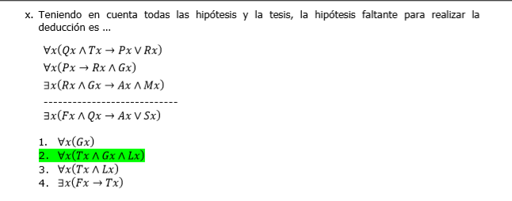

 |  |  |  |  | 1 | Qa ^ Ta --> Pa v Ra
 |  |  |  |  | 2 | Pa --> Ra ^ Ga
 |  |  |  |  | 3 | Ra ^ Ga --> Aa ^ Ma

 |  |  |  |  | 4 | Fa ^ Qa | [SUP]
 |  |  |  |  | 5 | Qa | EC, 4)
 |  |  |  |  | 6 | Ta ^ Ga ^ La
 |  |  |  |  | 7 | Ta
 |  |  |  |  | 8 | Qa ^ Ta
 |  |  |  |  | 9 | Pa v Ra
 |  |  |  |  | 10 | Pa | Ra
 |  |  |  |  | 11 | Ra ^ Ga | Ra ^ Ga
 |  |  |  |  | 12 | Ra ^ Ga
 |  |  |  |  | 13 | Aa ^ Ma
 |  |  |  |  | 14 | Aa
 |  |  |  |  | 15 | Aa v Sa
 |  |  |  |  | 16 | Fa ^ Qa --> Aa v Sa
 |  |  |  |  | 17 | Ex(Fx ^ Qx --> Ax v Sx)

 |  |  |  |  |  | Mx ^ P(x,y) y Ey --> D(x,z) ^ Iz ^ U(z,t) ^ Ot ^ (Lz v Cz)

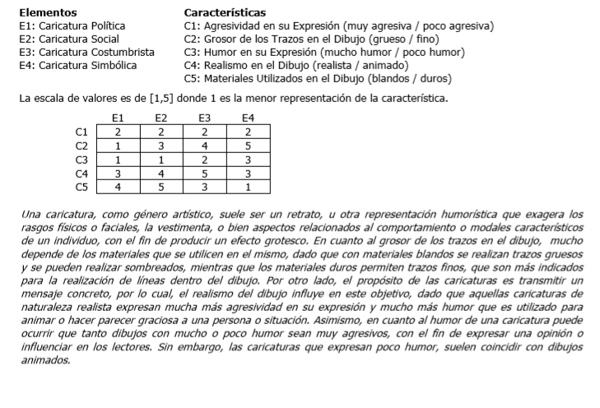

 |  |  |  |  |  | E1 | E2 | E3 | E4 |  | C5 | 4 | 5 | 3 | 1
 |  |  |  |  | C1 | 2 | 2 | 2 | 2 |  | C2 | 5 | 3 | 2 | 1
 |  |  |  |  | C2 | 1 | 3 | 4 | 5 |  |  | 1 | 2 | 1 | 0
 |  |  |  |  | C3 | 1 | 1 | 2 | 3
 |  |  |  |  | C4 | 3 | 4 | 5 | 3
 |  |  |  |  | C5 | 4 | 5 | 3 | 1
 |  |  |  |  | 1 | 2 | 3 | 4 | 5
 |  |  |  |  | 5 | 4 | 3 | 2 | 1
 |  |  |  |  |  | E1 | E2 | E3 | E4
 |  |  |  |  | C1 | 4 | 4 | 4 | 4
 |  |  |  |  | C2 | 5 | 3 | 2 | 1
 |  |  |  |  | C3 | 5 | 5 | 4 | 3
 |  |  |  |  | C4 | 3 | 2 | 1 | 3
 |  |  |  |  | C5 | 2 | 1 | 3 | 5

 |  |  |  |  |  | C1 | C2 | C3 | C4 | C5
 |  |  |  |  | C1 |  | 7 | 3 | 7 | 7
 |  |  |  |  | C2 | 5 |  | 6 | 6 | 10
 |  |  |  |  | C3 | 9 | 8 |  | 6 | 10
 |  |  |  |  | C4 | 3 | 8 | 4 |  | 6
 |  |  |  |  | C5 | 5 | 4 | 4 | 8

 |  |  |  |  |  | C1 | C2 | C3 | C4 | C5
 |  |  |  |  | C1 |  | 5 | 3 | 3 | 5
 |  |  |  |  | C2 |  |  | 6 | 6 | 4
 |  |  |  |  | C3 |  |  |  | 4 | 4
 |  |  |  |  | C4 |  |  |  |  | 6
 |  |  |  |  | C5

 |  |  |  |  |  | C1,C3,C4
 |  |  |  |  | C1,C3,C4 |  | Realista --> Muy agresiva
 |  |  |  |  | C2
 |  |  |  |  | C5

 |  |  |  |  | C1 |  | C4 | C3 |  | C4
 |  |  |  |  | MUY AGRESIVA |  | REALISTA | MUCHO HUMOR | <--- | REALISTA
 |  |  |  |  | POCO AGRESIVA |  | ANIMADO | POCO HUMOR | ---> | ANIMADO

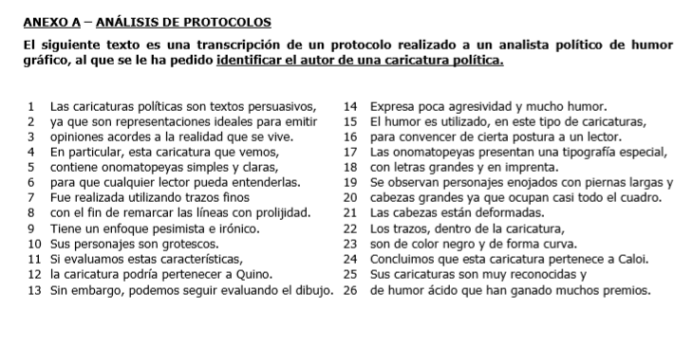

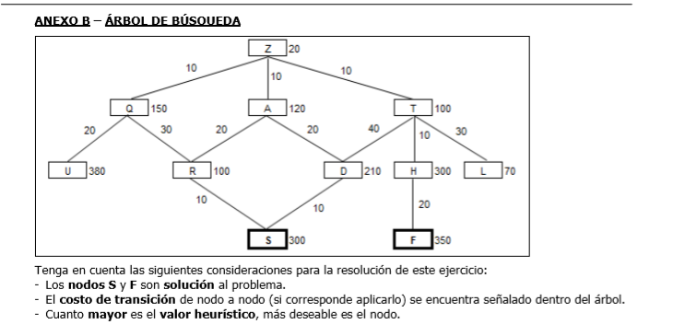

 |  |  |  |  | Z, Q, U, A, D, S

 |  |  |  |  |  | Beam search n=2
 |  |  |  |  | 1 | Nodo actual | Z
 |  |  |  |  |  | Es solucion | X
 |  |  |  |  |  | Nodos abiertos | Q(150), A(120)
 |  |  |  |  |  | Nodos cerrados | Z
 |  |  |  |  | 2 | Nodo actual | Q
 |  |  |  |  |  | Es solucion | X
 |  |  |  |  |  | Nodos abiertos | U(380), A(120)
 |  |  |  |  |  | Nodos cerrados | Z,Q
 |  |  |  |  | 3 | Nodo actual | U
 |  |  |  |  |  | Es solucion | X
 |  |  |  |  |  | Nodos abiertos | A(120)
 |  |  |  |  |  | Nodos cerrados | Z,Q,U | UUUUUUUUUU
 |  |  |  |  | 4 | Nodo actual | A
 |  |  |  |  |  | Es solucion | X
 |  |  |  |  |  | Nodos abiertos | D(210), R(100)
 |  |  |  |  |  | Nodos cerrados | Z,Q,U,A
 |  |  |  |  | 5 | Nodo actual | D
 |  |  |  |  |  | Es solucion | X
 |  |  |  |  |  | Nodos abiertos | S(300), R(100)
 |  |  |  |  |  | Nodos cerrados | Z,Q,U,A,D
 |  |  |  |  | 6 | Nodo actual | S
 |  |  |  |  |  | Es solucion | SI
 |  |  |  |  |  | Nodos abiertos | R(100)
 |  |  |  |  |  | Nodos cerrados | Z,Q,U,A,D,S
 |  |  |  |  | 7 | Nodo actual
 |  |  |  |  |  | Es solucion
 |  |  |  |  |  | Nodos abiertos
 |  |  |  |  |  | Nodos cerrados

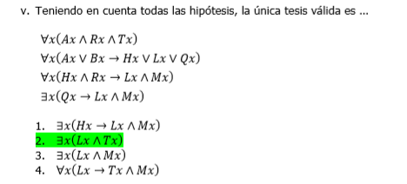

 | 1 | Aa ^ Ra ^ Ta
 | 2 | Aa v Ba --> Ha v La v Qa
 | 3 | Ha ^ Ra --> La ^ Ma
 | 4 | Qa --> La ^ Ma
 | 5 | Aa | Eliminar Conjuncion 1
 | 6 | Aa v Ba | introducción disyuncion 5
 | 7 | Ha v La v Qa | Eliminar Implicación 2 y 6
 | 8 | Ha | La | Qa | Eliminar Disyunción 7
 | 9 | Ha ^ Ra |  | La ^ Ma | Introducción conjunción (1,8) / / Eliminar implicación (3,9)
 | 10 | La ^ Ma
 | 11 | La | La | La | Eliminar conjunción
 | 12 | Ta |  |  | Eliminar conjunción 1
 | 13 | La ^ Ta |  |  | Introducción Conjunción (1,11)
 | 14 | Ex(Lx ^ Tx)
 | 15

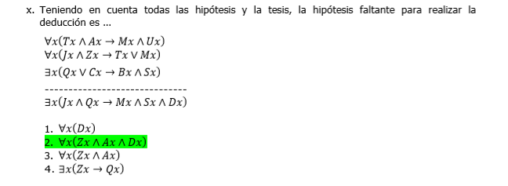

 | 1 | Ta ^ Aa --> Ma ^ Ua
 | 2 | Ja ^ Za --> Ta v Ma
 | 3 | Qa v Ca --> Ba ^ Sa
 | 4
 | 5 | Ja ^ Qa | [SUP]
 | 6 | Qa | Eliminar conjunción 5
 | 7 | Qa v Ca | Introducción disyunción 6
 | 8 | Ba ^ Sa | Eliminar implicación 7
 | 9
 | 10 | Ta ^ Aa --> Ma ^ Ua
 | 11 | Ja ^ Za --> Ta v Ma
 | 12 | Ba ^ Sa
 | 13 | Za ^ Aa ^ Da
 | 14 | Ja ^ Qa | SUP
 | 15 | Ja | Eliminar conjunción 14
 | 16 | Za | Eliminar conjunción 13
 | 17 | Da | Eliminar conjunción 13
 | 18 | Aa | Eliminar conjunción 13
 | 19 | Ja ^ Za | Introducción conjunción (15,16)
 | 20 | Ta v Ma | Eliminar implicación (11,18)
 | 21 | Ta | Ma | Eliminar disyuncion 19
 | 22 | Ta ^ Aa |  | Introducción conjunción (18,21)
 | 23 | Ma ^ Ua |  | Eliminar implicación 23
 | 24 | Ma |  | Eliminar conjunción 24
 | 25 | Sa |  | Eliminar conjunción 12
 | 26 | Ma ^ Sa ^ Da | Introducción Conjunción (17,24,25)
 | 27 | Ja ^ Qa --> Ma ^ Sa ^ Da | Implicación (14,26)
 | 28 | Ex ( Jx ^ Qx --> Mx ^ Sx ^ Dx) | Introducción del "existe" 27

 | Cx ^ Gx -> Rx ^ E(x,y) ^ Vy ^ Sy v (Ly ^ P(y,z) ^ Iz)

 | Cx ^ Gx --> Rx ^ E(x,y) ^ Vy ^ E(x,z) ^ (Sz v Lz) ^ P(z,t) ^ It

